2020
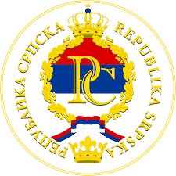
 |  |  |  |  |  |  | КАЛЕНДАР РЕПУБЛИЧКИХ И ВЈЕРСКИХ ПРАЗНИКА У РЕПУБЛИЦИ СРПСКОЈ ЗА 2024. ГОДИНУ |  |  |  |  |  |  |  |  |  |  |  |  |  | 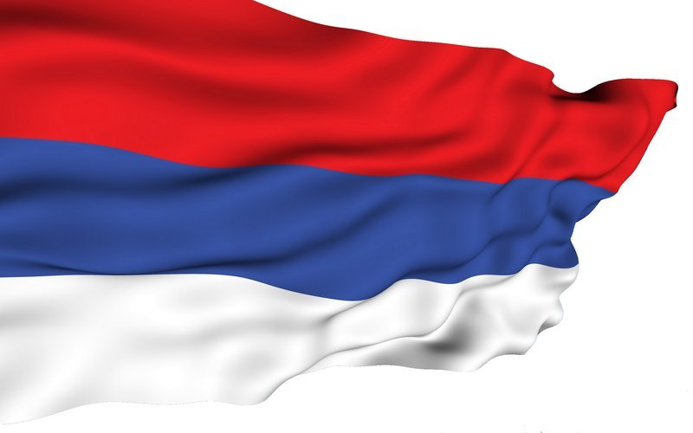

ЈАНУАР |  |  |  |  |  |  | ФЕБРУАР |  |  |  |  |  |  | МАРТ |  |  |  |  |  |  |  | РЕПУБЛИЧКИ ПРАЗНИЦИ У РС
Пон | Уто | Сри | Чет | Пет | Суб | Нед | Пон | Уто | Сри | Чет | Пет | Суб | Нед | Пон | Уто | Сри | Чет | Пет | Суб | Нед
 |  |  |  |  |  |  |  |  |  | 1 | 2 | 3 | 4 |  |  |  |  | 1 | 2 | 3 | 1. и 2. ЈАНУАР |  | НОВА ГОДИНА
1 | 2 | 3 | 4 | 5 | 6 | 7 | 5 | 6 | 7 | 8 | 9 | 10 | 11 | 4 | 5 | 6 | 7 | 8 | 9 | 10 | 9. ЈАНУАР |  | ДАН РЕПУБЛИКЕ
8 | 9 | 10 | 11 | 12 | 13 | 14 | 12 | 13 | 14 | 15 | 16 | 17 | 18 | 11 | 12 | 13 | 14 | 15 | 16 | 17 | 1. И 2. МАЈ |  | МЕЂУНАРОДНИ ПРАЗНИК РАДА
15 | 16 | 17 | 18 | 19 | 20 | 21 | 19 | 20 | 21 | 22 | 23 | 24 | 25 | 18 | 19 | 20 | 21 | 22 | 23 | 24 | 9. МАЈ |  | ДАН ПОБЈЕДЕ НАД ФАШИЗМОМ
22 | 23 | 24 | 25 | 26 | 27 | 28 | 26 | 27 | 28 | 29 |  |  |  | 25 | 26 | 27 | 28 | 29 | 30 | 31 | 21. НОВЕМБАР |  | ДАН УСПОСТАВЉАЊА ОПШТЕГ ОКВ- ИРНОГ СПОРАЗУМА ЗА МИР У БиХ
29 | 30 | 31
АПРИЛ |  |  |  |  |  |  | МАЈ |  |  |  |  |  |  | ЈУН
Пон | Уто | Сри | Чет | Пет | Суб | Нед | Пон | Уто | Сри | Чет | Пет | Суб | Нед | Пон | Уто | Сри | Чет | Пет | Суб | Нед |  | ВЈЕРСКИ ПРАЗНИЦИ
 |  |  |  |  |  |  |  |  |  |  |  |  |  |  |  |  |  |  | 1 | 2
1 | 2 | 3 | 4 | 5 | 6 | 7 |  |  | 1 | 2 | 3 | 4 | 5 | 3 | 4 | 5 | 6 | 7 | 8 | 9 | *6. ЈАНУАР |  | ПРАВОСЛАВНИ БАДЊИ ДАН
8 | 9 | 10 | 11 | 12 | 13 | 14 | 6 | 7 | 8 | 9 | 10 | 11 | 12 | 10 | 11 | 12 | 13 | 14 | 15 | 16 | *7. ЈАНУАР |  | ПРАВОСЛАВНИ БОЖИЋ
15 | 16 | 17 | 18 | 19 | 20 | 21 | 13 | 14 | 15 | 16 | 17 | 18 | 19 | 17 | 18 | 19 | 20 | 21 | 22 | 23 | *29. МАРТ |  | КАТОЛИЧКИ ВЕЛИКИ ПЕТАК
22 | 23 | 24 | 25 | 26 | 27 | 28 | 20 | 21 | 22 | 23 | 24 | 25 | 26 | 24 | 25 | 26 | 27 | 28 | 29 | 30 | *31. МАРТ |  | КАТОЛИЧКИ УСКРС
29 | 30 |  |  |  |  |  | 27 | 28 | 29 | 30 | 31 |  |  |  |  |  |  |  |  |  | *1. АПРИЛ |  | КАТОЛ. УСКРШЊИ ПОНЕДЈЕЉАК
ЈУЛ |  |  |  |  |  |  | АВГУСТ |  |  |  |  |  |  | СЕПТЕМБАР |  |  |  |  |  |  | *3. МАЈ |  | ПРАВОСЛАВНИ ВЕЛИКИ ПЕТАК
Пон | Уто | Сри | Чет | Пет | Суб | Нед | Пон | Уто | Сри | Чет | Пет | Суб | Нед | Пон | Уто | Сри | Чет | Пет | Суб | Нед | *5 . МАЈ |  | ПРАВОСЛАВНИ ВАСКРС
 |  |  |  |  |  | 1 |  |  |  | 1 | 2 | 3 | 4 |  |  |  |  |  | 1 | 1 | *6. МАЈ |  | ПРАВОСЛАВНИ ВАСКРШЊИ ПОНЕДЈЕЉАК
1 | 2 | 3 | 4 | 5 | 6 | 7 | 5 | 6 | 7 | 8 | 9 | 10 | 11 | 2 | 3 | 4 | 5 | 6 | 7 | 8
8 | 9 | 10 | 11 | 12 | 13 | 14 | 12 | 13 | 14 | 15 | 16 | 17 | 18 | 9 | 10 | 11 | 12 | 13 | 14 | 15 | *10. АПРИЛ |  | РАМАЗАНСКИ БАЈРАМ
15 | 16 | 17 | 18 | 19 | 20 | 21 | 19 | 20 | 21 | 22 | 23 | 24 | 25 | 16 | 17 | 18 | 19 | 20 | 21 | 22 | *16. ЈУН |  | КУРБАН БАЈРАМ
22 | 23 | 24 | 25 | 26 | 27 | 28 | 26 | 27 | 28 | 29 | 30 | 31 |  | 23 | 24 | 25 | 26 | 27 | 28 | 29 | *24. ДЕЦЕМБАР |  | КАТОЛИЧКИ БАДЊИ ДАН
29 | 30 | 31 |  |  |  |  |  |  |  |  |  |  |  | 30 |  |  |  |  |  |  | *25. ДЕЦЕМБАР |  | КАТОЛИЧКИ БОЖИЋ
ОКТОБАР |  |  |  |  |  |  | НОВЕМБАР |  |  |  |  |  |  | ДЕЦЕМБАР
Пон | Уто | Сри | Чет | Пет | Суб | Нед | Пон | Уто | Сри | Чет | Пет | Суб | Нед | Пон | Уто | Сри | Чет | Пет | Суб | Нед
 |  |  |  |  |  |  |  |  |  |  | 1 | 2 | 3 |  |  |  |  |  |  | 1
 | 1 | 2 | 3 | 4 | 5 | 6 | 4 | 5 | 6 | 7 | 8 | 9 | 10 | 2 | 3 | 4 | 5 | 6 | 7 | 8
7 | 8 | 9 | 10 | 11 | 12 | 13 | 11 | 12 | 13 | 14 | 15 | 16 | 17 | 9 | 10 | 11 | 12 | 13 | 14 | 15
14 | 15 | 16 | 17 | 18 | 19 | 20 | 18 | 19 | 20 | 21 | 22 | 23 | 24 | 16 | 17 | 18 | 19 | 20 | 21 | 22
21 | 22 | 23 | 24 | 25 | 26 | 27 | 25 | 26 | 27 | 28 | 29 | 30 |  | 23 | 24 | 25 | 26 | 27 | 28 | 29
28 | 29 | 30 | 31 |  |  |  |  |  |  |  |  |  |  | 30 | 31

